Sheet1 (2)
申购合同
供方：上海汭洐 |  |  |  |  |  | 合同标号： |  | 20251022-1
需方：威斯嘉服装有限公司 |  |  |  |  |  | 签订点： | 广东佛山顺德均安镇畅兴工业区均益路9号4楼
产品名称，规格，数量，金额 |  |  |  |  |  | 签订时间： |  | 2025-10-22 |  |  |  | 出货日期 2025-11-2
客户 | 款号 | PO | 货品名 | 内容 | 订单数 |  |  |  |  |  |  | 需订数量 | 损耗
 |  |  |  |  |  | 6 | 8 | 10 | 12 | 14 | 16
利丰 | 176573 | 1546569 | 腰卡 | BERMUDA SHORT | 2500 | 122 | 362 | 662 | 697 | 504 | 198 | 2545
 | 石色 | 561 | 纸质吊牌 | LONG LENGTH |  | 配001绳仔 |  |  |  |  |  | 2545
利丰 | 176573 | 1546567 | 腰卡 | BERMUDA SHORT | 2750 | 143 | 300 | 615 | 800 | 642 | 300 | 2800
 | 绿洲蓝 | 564 | 纸质吊牌 | LONG LENGTH |  | 配001绳仔 |  |  |  |  |  | 2800
利丰 | 176573 | 1546565 | 腰卡 | BERMUDA SHORT | 1900 | 70 | 213 | 408 | 510 | 490 | 244 | 1935
 | 品蓝 | 558 | 纸质吊牌 | LONG LENGTH |  | 配001绳仔 |  |  |  |  |  | 1934

合计
备注
部门 |  |  | 跟单 梁珍
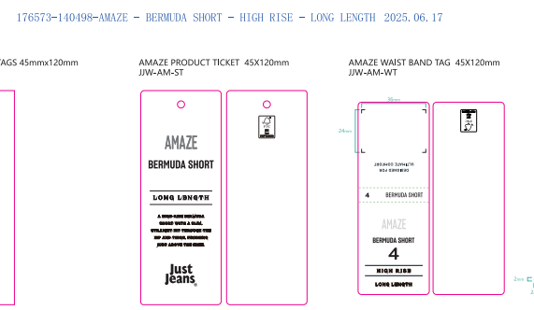
购品种类型 |  |  | 腰卡
订购原因：
申购人签名
主管签名

